상품제안서
[최고급형] 캘리그라피 캘린더 220*220mm | 상품코드: S23657

 |  |  |  |  |  |  | 02-713-8555 | www.synergygift.co.kr
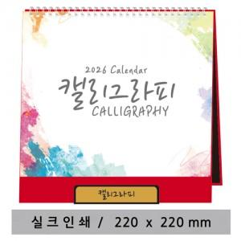

【상세/제작정보】 | <p><span style="font-size: 12pt;">※ 최고급형은 실크인쇄로 가능합니다. (금색/은색)</span>&nbsp;</p>

【인쇄/포장옵션】 | 실크 / OPP(비닐)

【공급단가】 | 수량 | 100~ | 500~ | 1,000~ | 5,000~ | 10,000~
*VAT별도 | 주홍색 | 4,130원 | 3,570원 | 3,450원 | 3,150원 | 3,100원
 | 와인색 | 4,130원 | 3,570원 | 3,450원 | 3,150원 | 3,100원
 | 연두색 | 4,130원 | 3,570원 | 3,450원 | 3,150원 | 3,100원

【상품 URL】 | https://www.synergygift.co.kr:443/src/goods_detail.php?gdno=23657

